상품제안서
서머 레디백 미니캐리어 | 상품코드: S21931

 |  |  |  |  |  |  | 02-713-8555 | www.synergygift.co.kr
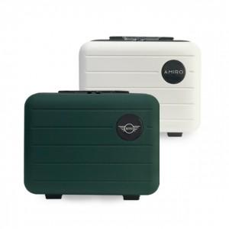

【상세/제작정보】 | 미니캐리어! 뒷면 밴딩이 되어 있어 대형 캐리어 위에 고정가능

【인쇄/포장옵션】 | 에폭시 / OPP(비닐)

【공급단가】 | 수량 | 100~ | 300~ | 500~ | 1,000~ | 3,000~
*VAT별도 | 단가 | 18,220원 | 17,550원 | 16,870원 | 16,200원 | 15,520원

【상품 URL】 | https://www.synergygift.co.kr:443/src/goods_detail.php?gdno=21931

